2025-09-15
 |  | Quando chama RF04 ???
 |  | Quando chama RF09???
 |  | O que é RF10??
Código | Nome | Descrição | Prioridade | Deve executar antes | Módulo | Cuidados
 | Cadastrar Conta | Permitir que o usuário se cadastre somente com o seu e-mail institucional e valide o o email cadastrado através de mensagem de confirmação de cadastro no mesmo email. |  | Pode chamar RFxxx (e-mail de confirmacao)
 |  | Enviar E-mail de confirmação
RF01 | Editar Perfil |  | Alta |  | Principal | *Cadastrar perfil; * Forma de contato;
RF02 | Esqueci senha | Permitir que o usuário redefina a senha caso esqueça ao tentar fazer login | Média | Pode chamar 4 ou chamar email | Principal
RF03 | Logar Usuário | Permitir que o usuário faça login utilizando os dados cadastrados | Alta | Deve chamar RF02 | Principal
RF04 | Solicitar Token de acesso | Solicitar Token de acesso via Microsoft Authenticator para validar login | Média |  | Principal
RF05 | Acessar o site COPAMS | Acessar a página da COPAMS através do menu "Denúncia" | Baixa | Pode chamar RF03 | Principal
RF06 | Acessar módulo de Carona | O menu deve incluir um item clicável denominado “Carona Solidária” | Alta | Pode chamar RF08 | Carona
RF07 | Gerenciar Carona | Permitir que o usuário cadastre, altere ou exclua uma oferta de carona, informando o número de vagas disponíveis, preferência de gênero, local de destino, tipo de carona (solidária ou compartilhando o custo da gasolina), dias e horários | Média | Pode chamar RF05 | Carona
RF08 | Buscar Caronas | Permitir que o usuário busque caronas disponíveis a partir de seu endereço e preferências (gênero, tipo de carona (solidária ou compartilhando o custo da gasolina), dias e horários) | Média |  | Carona
RF09 | Carona Definida | Disponibiliza contato do motorista | Média | Pode chamar rf10 | Carona | * Vai disponibilizar o contato definido pelo motorista no momento do cadastro no sistema
RF10 | Avaliar perfil | Solicita uma avaliação dos envolvidos | Média |  | Carona
RF11 | Acessar módulo de Achados e Perdidos | O menu deve incluir um item clicável denominado “Achados e Perdidos” | Alta | Pode chamar RF03 | Achados
RF12 | Gerenciar Itens perdidos | Deve permitir que o usuário cadastr, altere ou exclua um item perdido. Deve ser obrigatório um título, descrição e último lugar visto. Deve ser opcional a foto do item. | Alta |  | Achados
RF13 | Gerenciar Itens Encontrados | Deve permitir que o usuário cadastre, altere ou exclua um item encontrado. Deve ser obrigatório título, descrição, foto e local de resgate. | Média |  | Achados
RF14 | Notificar Item encontrado | Deve notificar o usuário via aplicativo e/ou e-mail caso o seu item tenha dado como encontrado por outra pessoa | Baixa |  | Achados
 | Logout

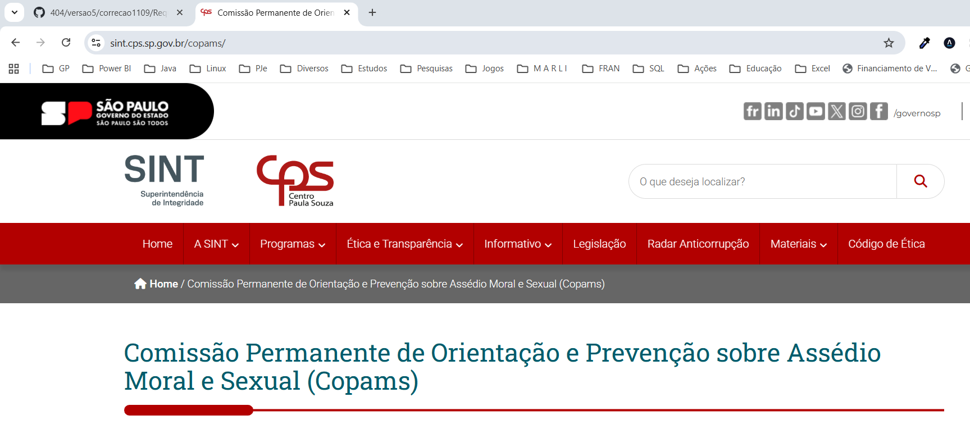
 | Denunciar Usuario | Portal de denúnica da COPAMS
 | Avaliar Denuncia
 |  | Ao acessar o item do menu "Denúncia", será direcionado ao site de denúncias do Centro Paula Souza

